校园招聘信息
大唐电信集团无线移动创新中心及集成电路创新技术中心2015年校园招聘
序号 | 工作地点 | 部门 | 岗位类别 | 人数 | 岗位名称 | 岗位职责 | 任职资格
1 | 北京 | 设计部 | 技术研发类 | 1 | 算法设计工程师（音频方向） | 1、负责（终端）音频软件的详细设计、开发及测试工作； 2、参与（终端）音频相关产品平台的集成与测试工作； 3、参与搭建（终端）音频处理平台。 | 任职要求： 1、信号处理及相关专业硕士及以上学历2015年应届毕业生； 2、对语音、音频信号处理算法有了解，了解多率（Multi-rate）数字信号处理及应用技术，了解语音/音频编码架构的理论基础和算法实现中的关键技术； 3、熟悉C语言编程； 4、了解/熟悉Matlab语言； 5、有较强的英语阅读能力； 6、工作态度积极，有责任心，善于学习，有较强的团队合作精神；
2 | 北京 | 设计部 | 技术研发类 | 2 | 产品设计工程师（物理层软件、DSP方向） | 负责无线通信系统L2子系统的开发和测试工作，具体包括MAC的开发、PDCP/RLC子系统的开发，模块的单元测试、离线测试和系统的集成测试等。 | 任职要求： 1、电子工程、通信工程相关专业硕士及以上学历2015年应届毕业生； 2、在校期间从事过一定LTE相关协议的研究学习和开发工作，对LTE L2和物理层协议都比较熟悉或对无线通信系统和信号处理有一定理解； 3、能熟练使用C语言进行编程； 4、熟悉2G、3G、LTE或者其他系统物理层协议者优先； 5、有嵌入式软件开发调试经验特别是DSP调试经验者优先； 6、能熟练应用英语进行阅读、写作、交流； 7、工作态度积极，善于学习，有较强的团队合作精神；
3 | 北京 | 标准部 | 技术研发类 | 2 | 标准研究工程师 | 主要负责研究在未来移动通信网络中引入云计算技术或基于SDN/NFV的新型移动通信网络架构研究，包括： 1、负责云计算基础平台及系统的研究；负责云计算关键技术研究，开发和技术积累；负责引入云计算技术的未来新型网络的研究和设计。 2、负责SDN/NFV基础技术研究； 跟踪SDN/NFV相关的国内国际标准和参与相关的标准化活动； 参与未来新型网络的研究和设计。 | 任职要求： 1、计算机、通信等相关专业2015年博士应届毕业生； 2、英语六级以上，有良好的口语基础； 3、在云计算技术及应用、移动通信网络或计算机网络方面等方面有较强的科研能力，能独立开展科研工作； 4、对SDN/NFV关键技术及其应用有较为深入的研究，在相关技术方向发表过较高水平的学术论文； 5、对云计算平台和系统有深入的研究，对云计算技术的现状与发展趋势有深入的理解和把握； 6、良好的组织协调、沟通、学习能力、具有团队精神；
4 | 北京 | 研究部 | 技术研发类 | 3 | 物理层研究工程师 （物理层协议、物理层算法研究方向） | 1、物理层协议研究工程师： 面向4G、5G物理层关键技术研究，方案设计及标准化； 2、物理层算法研究工程师： 面向LTE的系统设备、终端芯片、仪器仪表等算法设计与开发。 | 任职要求： 1、通信及相关专业硕士及以上学历2015年应届毕业生； 2、扎实的无线通信理论基础，对无线通信系统涉及的基础知识、发展趋势等有了解； 3、至少熟悉某一无线通信系统（如UMTS、LTE、WLAN、WIMAX等），了解主要技术； 4、熟练掌握matlab、C语言等开发工具； 5、能熟练应用英语进行阅读、写作和交流； 6、在校期间有相关项目或课题经验者优先； 7、有责任心，团队协作精神；
5 | 北京 | 研究部 | 技术研发类 | 3 | 高层研究工程师（高层协议、组网算法研究方向） | 高层协议研究工程师：1、跟踪无线通信技术发展趋势，研究移动通信领域前沿技术；2、从事无线通信系统高层协议技术研究、设计、评估及验证；3、进行标准化、研发和市场等活动的支持。 组网算法研究工程师：1、从事LTE/LTE-A系统高层算法技术研究、设计、评估及测试验证，主要包括调度算法、切换算法、拥塞控制、干扰管理等RRM算法，以及高层协议过程及配置算法等技术方向；2、对无线通信RAN网络（TD-SCDMA/TD-LTE/TD-LTE-A）进行组网研究，设计规划组网方案，完成相应评估方案和评估结果分析；3、向客户进行组网/算法的相关的培训和咨询。 | 任职要求： 1、 通信、电子类相关专业硕士及以上学历2015年应届毕业生； 2、 具有扎实的无线通信基础； 3、 了解无线通信系统（如LTE、UMTS、WIMAX或WLAN等）相关的研发过程； 4、 符合以下条件之一的优先考虑： （1）熟悉EPS系统特性或协议过程； （2）具备LTE高层协议研究经验； （3）具有协议仿真评估经验； （4）无线通信系统高层协议/算法研发经验，熟悉高层控制面/信令面协议过程和关键技术原理； （5）有过TD-SCDMA/TD-LTE或其它无线通信系统网络规划、优化工具研发经验，并对规划、优化技术原理有较深刻的理解； （6）无线通信系统性能评估工具开发使用经验：能够使用MATLAB、C、C++或OPNET等开发工具独立完成某关键特性的链路或系统仿真建模工作； 5、能够熟练阅读和理解及撰写英文资料； 6、具有创新精神和团队合作意识，善于沟通和协作；
6 | 北京 | 组网产品事业部 | 技术研发类 | 2 | 组网大数据研究工程师 | 1. 参与电信大数据环境网络优化算法研究和仿真验证工作。 2. 参与优化工具产品的开发、测试和维护。 | 任职要求： 1、通信、信号与信息处理、电子、计算机等相关专业硕士及以上学历2015年应届毕业生； 2、熟练掌握C++、C#编程语言，具备较强的编程能力，有Java开发经验者优先； 3、熟悉主流大数据处理架构及产品； 4、有系统仿真经验或网络优化经验者优先； 5、工作态度认真、主动，较好的团队合作意识，较强的沟通能力，较强的学习能力；
7 | 北京 | 集成电路创新技术中心 | 技术研发类 | 3 | 数字模拟集成电路设计工程师 | 1、提取模块功能，制定模块接口，制定模块详细设计报告； 具备良好的代码风格，精通典型电路设计，完成模块RTL设计，RTL仿真，代码风格检查，模块综合时序分析等工作； 支持系统集成和系统级功能验证，时序验证等工作。 2、根据设计要求，完成一个模拟IP或模块的电路设计，版图设计，仿真； 与模拟版图设计工程师沟通，协助版图设计工程师完成模拟芯片的版图设计；完成模块的后仿真工作。 | 任职要求： 1、微电子，电子，通信专业等相关专业硕士及以上学历2015年应届毕业生； 2、对模拟IC设计具有深刻的认识； 3、在校期间有模拟产品或模块设计或数字集成电路设计相关经验； 4、富有钻研及创新精神，具有较强的沟通、表达（书面和口头）能力； 5、能熟练应用英语进行阅读、写作和交流；

公司简介： 大唐无线移动创新中心是大唐电信科技产业集团于2011年1月以“无线移动通信国家重点实验室”和“新一代移动通信系统技术国家工程实验室”两个国家级重点实验室为依托，整合集团在无线移动通信领域的优势资源，以标准化、算法研究和知识产权的核心队伍为主体组建的新型科研创新实体。该中心是大唐电信集团面向4G国际竞争，以创建国际一流无线移动通信研发中心为目标，打造的无线通信通信领域高水平的研究创新平台。创新中心的成立将为集团在无线移动通信及相关领域搭建六个强有力的公共平台：核心基础技术研发平台、标准制定平台、产业支撑的公共平台、知识产权布局和经营平台、开放合作平台、产业孵化平台。 大唐无线移动创新中心作为TD-SCDMA、TD-HSPA及TD-LTE标准的主要推动者，在新技术预研、无线系统设计和开发、标准化推动方面具有丰富经验，在基站、终端、物理层、无线资源管理等核心设计领域具备雄厚实力，并以协议、算法、仿真等软实力为基础，对外提供培训、组网研究工具和软件、多层次的网络性能咨询及综合解决方案服务。 大唐无线移动创新中心将继续以建设创新型国家为己任，依托TD-SCDMA、TD-LTE、TD-LTE-A技术基础，持续在宽带移动通信方向突破创新，引领我国通信产业发展和国际竞争。 大唐集成电路创新中心是大唐电信科技产业集团于2014年6月成立。集成电路产业作为支撑国家安全战略的重要组成部分，得到了党中央、国务院的高度重视，大力发展集成电路产业已经上升为国家战略。为把握全球集成电路产业和我国集成电路产业新一轮的技术革命与产业变革的重要历史机遇期，切实落实国家大力发展集成电路产业的相关推进计划和重大产业部署，全面推动实施大唐电信集团“十二五”集成电路产业发展的战略规划，大唐电信集团决定成立集成电路创新中心。 集成电路产业涵盖IP、芯片设计、芯片制造、封装测试、EDA工具等环节，大唐电信集团集成电路创新中心将以IP核心技术开发为重点、产业生态发展培育为主线，构建大唐电信集团集成电路产业科技创新国家级支撑平台，提升大唐电信集团和我国集成电路产业关键IP环节的核心竞争力，推进关键IP国产化，促进我国集成电路产业的快速发展。 大唐无线移动创新中心和大唐集成电路创新中心隶属于大唐电信科技产业集团，两个创新中心目前约有员工400人，其中研究生学历占比82%，汇聚了众多国内外知名通信技术专家和集成电路专家。 集团网址： http://www.datanggroup.cn/ 公司网址： http://www.datanggroup.cn/wxcx/ 招聘网站： http://jobs.catt.ourats.com/about-us/guide 欢迎您浏览查阅。 公司地址：北京市海淀区学院路40号 地铁西土城站B出口往北300米（北京航空航天大学东门对面） 地图链接http://j.map.baidu.com/puYNK
简历投递方式如下： 1、请将简历直接投递邮箱：hr@catt.cn ，注意邮件名称格式为“岗位名称+学校+姓名”，例如：“财务专员+清华大学+李**”。 2、请登录招聘网址： http://jobs.catt.ourats.com/ ，选择校园招聘页面，无需注册账号，直接进行简历的在线投递；有二维码，见右图。 3、登陆“智联招聘”、“前程无忧”或“应届生”等网站进行简历的投递。
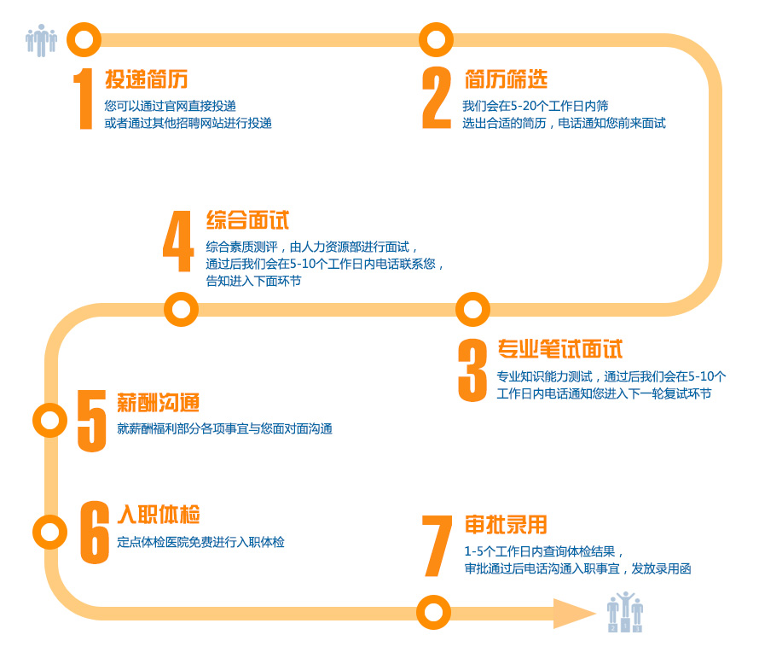 具体的招聘流程见下图:
请随时关注我们的公司官方招聘网址： http://jobs.catt.ourats.com/ ，了解最新的校招动态，如岗位发布，也可选择校园招聘页面，无需注册账号，直接进行简历的在线投递。

